メンズサイズ測り方ガイド
メンズサイズ測り方

下記にご注意頂きながら、ジャケット等の服ではなくお身体本体をお測りください。
おサイズがイレギュラーでご心配な方は全身のバランスが分かるようなお写真をお送りくださいませ。

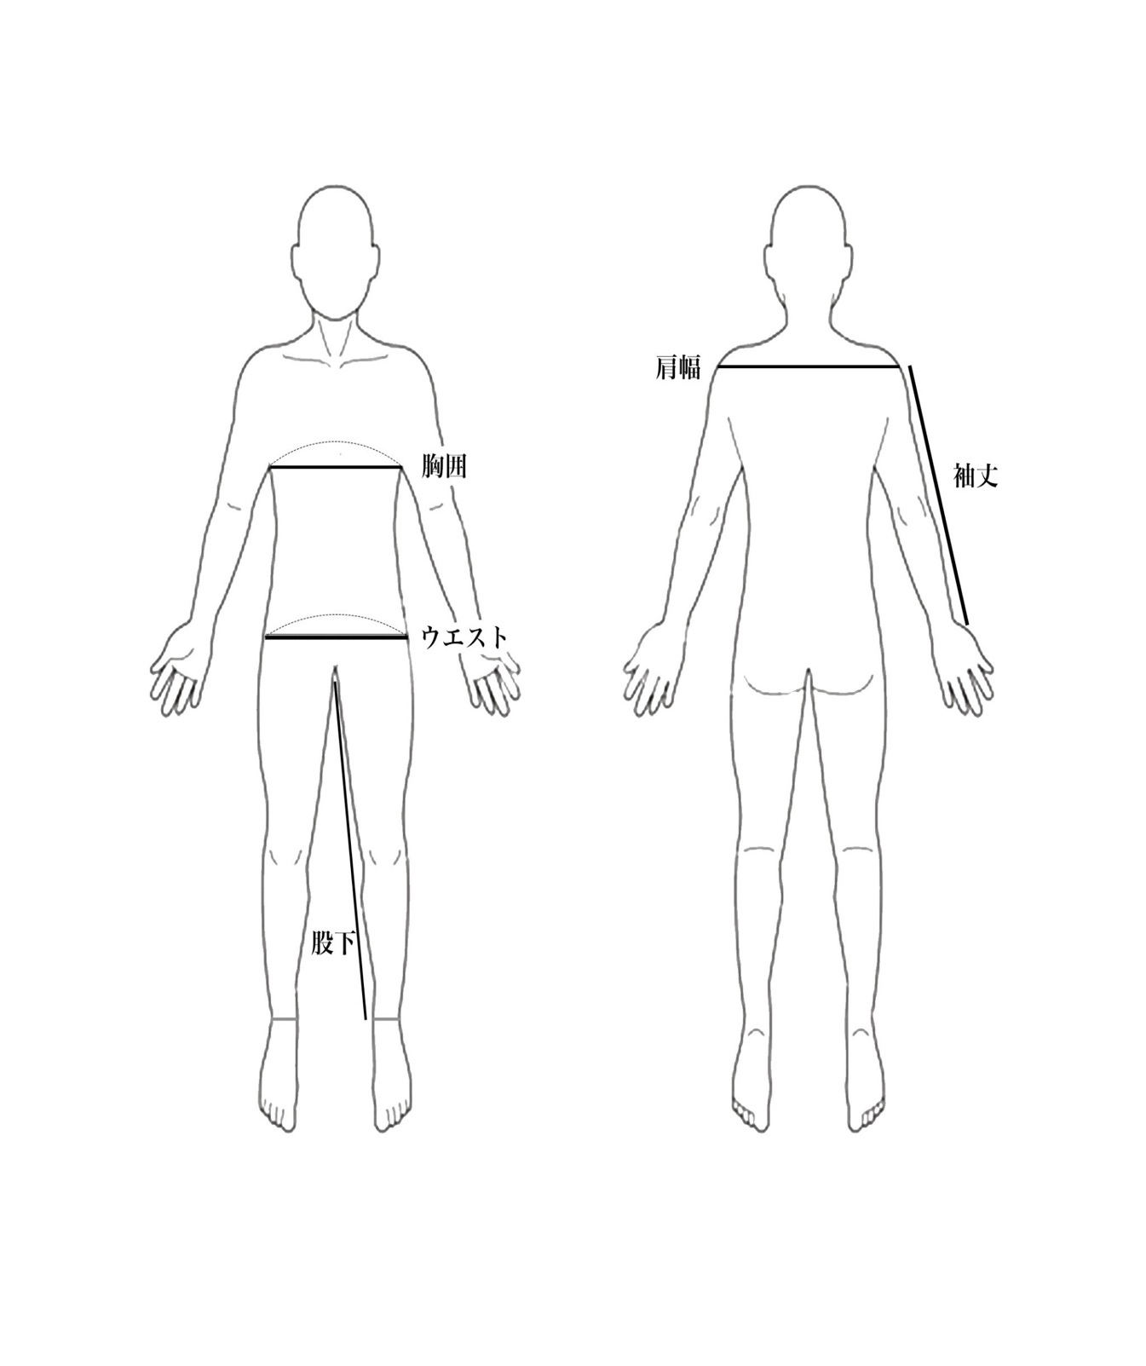

肩幅：背面の肩先〜肩先にかけての水平の直線距離
股下：地面までではなく、くるぶし下まで

